测试记录
序号 | 项目名称 | BUG内容描述 | 日期 | 是否有效 | 备注
1 | 库存管理软件 | 审核出库，添加库位后无法填写出库数量。 | 2019-08-20 | 是 | 已解决
2 | 库存管理软件 | 出库数量大于库存数量时，库管依旧可以通过出库的审核，强制出库，导致库存为负数 | 2019-08-21 | 是 | 已做出库数量判断，已解决
3 | 库存管理软件 | 库管员出库时，出库数量少于出库人出库数量可以直接出库，没有设置提醒。 | 2019-08-21 | 是 | 增加提示，已解决
4 | 库存管理软件 | 还料数量大于借料数量时，可以申请还料单。 | 2019-08-21 | 是 | 已解决
5 | 库存管理软件 | 库位存放数量为0，仍然可以借料。 | 2019-08-21 | 是 | 添加实时库存查询，已解决
6 | 库存管理软件 | 库存数量有，出库时实时库存显示为0 | 2019-08-21 | 是
7 | 库存管理软件 | 审核出库模块,按申请人名称去查询时,无法查询到期望结果 | 2019-09-24 | 是 | 系服务器未有按申请人名称查询的代码,现已补上
8 | 生产管理 | Label标签显示不全 | 2019-10-08 | 是
9 | 生产管理 | 状态提示颜色不一致 | 2019-10-08 | 是 | 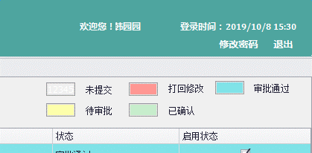
10 | 库存管理软件 | 作废入库单管理员看不到内容。 | 2020-03-17 | 是 | 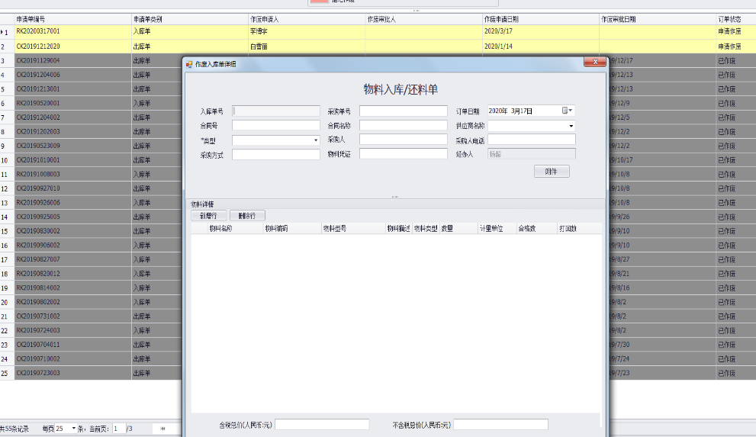
11 | 库存管理软件 | 打回产品不显示供应商问题。 | 2020-03-17 | 是
12 | 库存管理软件 | 打回人处应该统一显示，操作人、编号、原因。 | 2020-03-17 | 否 | 优化项
13 | 库存管理软件 | 入库15，质检合格12个，质检通过后，库房人员打回，提报人修改入库数量为12后提交，提交后的单据还有打回数量的显示 | 2020-03-17 | 待定
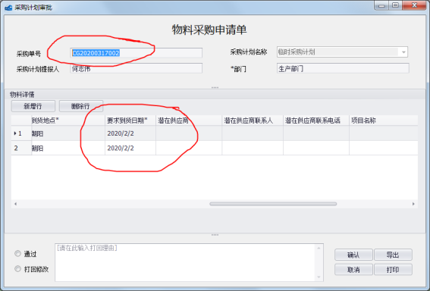
14 | 库存管理软件 | 处理完成后，管理员看不到采购处理人。 | 2020-03-17 | 是 | 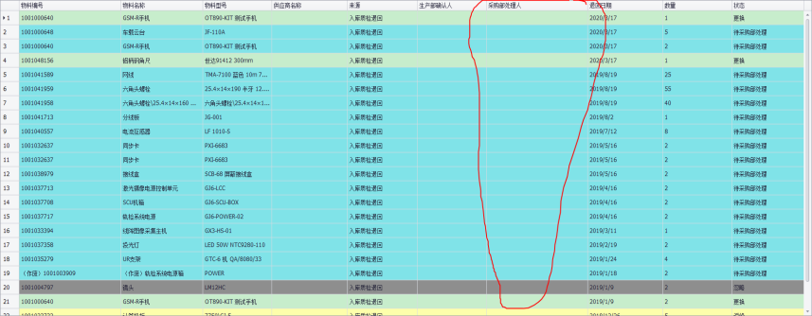
15 | 库存管理软件 | 采购计划日与到货日期显示有矛盾。 | 2020-03-17 | 是
16 | 库存管理软件 | 不是自己的借料换不了料，没有提示 | 2020-03-17 | 是 |  | 给出提示
17 | 库存管理软件 | 我的出库单，保存的出库单查询不到 | 2020-03-24 | 是 | 申请人没有赋值导致
18 | 库存管理软件 | 物料信息管理，添加新物料成功信息提醒了两次 | 2020-03-24 | 是
19 | 库存管理 | 查看还料单还料详细时，归还数量显示不正确 | 2019-09-02 | 是
20 | 库存管理 | 还料内容为空时，仍可以提交还料单。 | 2019-09-17 | 是
21 | 生产管理系统 | 产品定义界面，在物料分组里删除物料，界面没刷新，实际是删除了的 | 2019-10-29 | 是
22 | 生产管理系统 | 产品定义界面，产品编号与之前产品编号冲突时，系统没有提示，提交后一直显示“正在加载，请稍后”，关闭页面后依然正在加载，只有关闭软件才能取消。 | 2019-10-29 | 是
23 | TMAS采集 | 新建任务时将文件夹命名为“JHGT-20191111-K990.163至K988-上行”，但在采集完成后查看数据时发现文件夹内存在各次任务文件夹，但文件夹内容为空 | 2019-12-19 | 是
24 | 技术服务信息系统 | 输入序列号后产品名称、规格型号显示正确，提交返修单后产品名称会自动变成规格型号。 | 2019-12-24 | 是 | 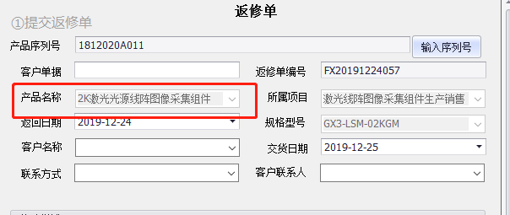
25 | 生产管理系统 | 产品定义模块，状态是已确认的产品，双击后弹出窗口点否，整个界面自动关闭。 | 2020-03-12 | 是
26 | Track Monitor | 图号、里程排序方式有误。 | 2020-03-18 | 是 | 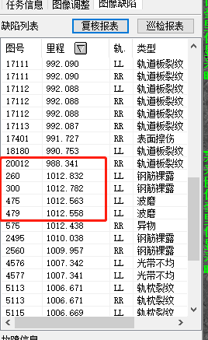
27
28
29 | 生产信息管理 | 完成的生产任务后，生产的产品序列号未填写，仍可选择发货 | 2019-08-11 | 是
30 | 生产信息管理 | “选择上传文档”修改为按钮 | 2019-08-15 | 否 | 非BUG
31 | 生产信息管理 | 完成文件上传后，无法删除已上传的文件 | 2019-08-16 | 是
32 | 库存管理 | 打开出库管理软件，点击出库单之后，在物料树中搜索物料后会将全部物料分类打开。最终结果是搜索的物料还是不知道所在类别。 | 2019-09-03 | 否 | 物料树左侧有指针，指向搜索到的物料结果
33 | 生产信息管理 | 项目提报时，生产项目批量更改套数时，包含物料数量未按套数成倍增加 | 2019-09-05 | 是
34 | 生产信息管理 | 产品管理审批时，控件显示缺失 | 2019-09-11 | 是
35 | 库存管理 | 出库单被打回后，无法看见打回原因（备注） | 2019-09-10 | 是
36 | 生产信息管理 | 产品定义里需要一个筛选项(启用/未启用 通过/未通过) | 2019-09-24
37 | 库存管理 | 点击右键无法还料、无法申请延期 | 2019-10-15 | 是
38 | 库存管理 | 新建借料单保存不提交提示单据状态不正确。新提交审批后单据状态是已逾。 | 2019-10-15 | 是
39 | 生产信息管理 | 生产管理软件中的任务分配与我的任务完成的项目颜色不对 | 2019-12-18 | 是 | 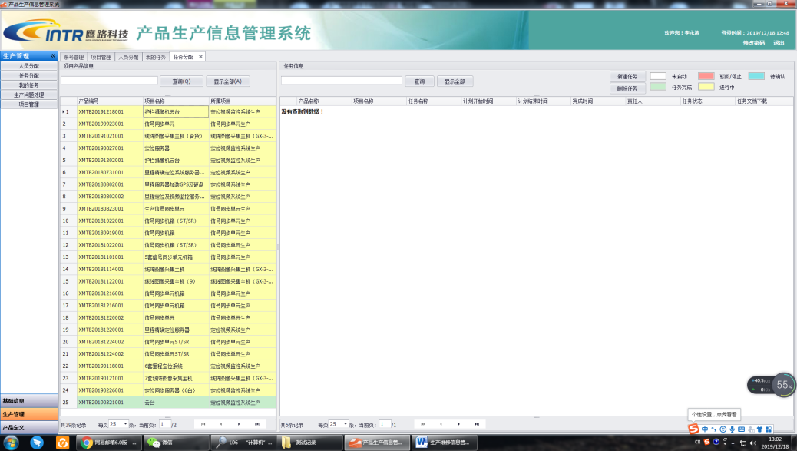
40 | TMAS采集 | 打开软件后点击开始采集，使用模拟信号提速过30K以上软件卡死 | 2019-08-20 | 是
41 | 生产管理系统 | 生产项目里的产品新建分组后，标题和套数位置下移了，错乱 | 2019-12-20 | 是
42 | 生产管理系统 | 生产项目的产品新建分组后，删除分组，当前界面顺序重新排列了，视觉错乱 | 2019-12-20 | 是
43 | 生产管理系统 | 添加产品后无法提交保存，修改生产项目添加产品后无法保存 | 2019-12-23 | 是 | 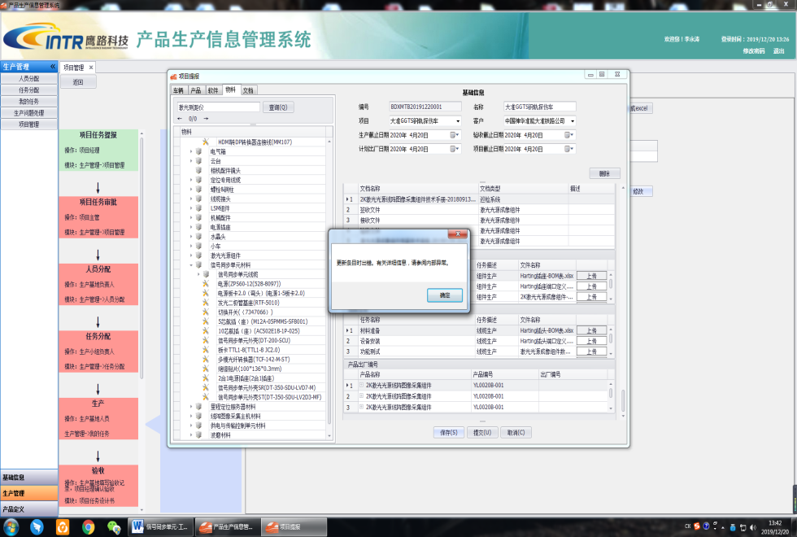 |  | 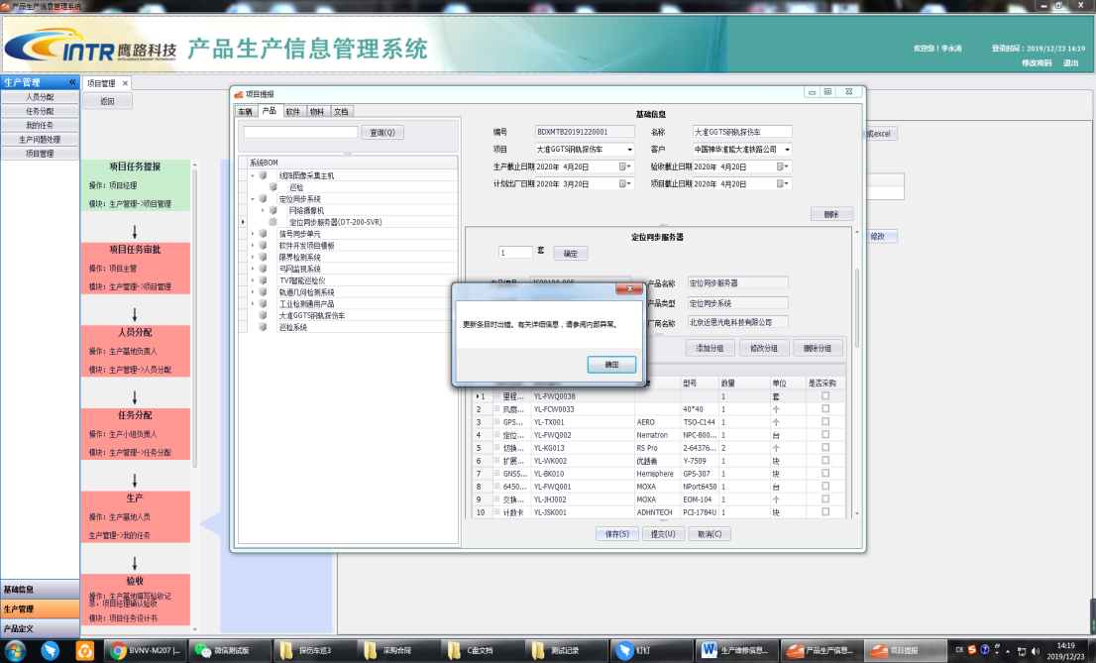
44 | 生产管理系统 | 分配任务时产品编号显示错误 | 2019-12-23 | 是 | 已经修改显示逻辑，老版本问题
45 | 库存管理软件 | 库存管理软件提交出库后无法撤回 | 2020-01-03 | 否 | 标记为提前出库的不能撤回，逻辑是对的

